蓝牙体脂秤
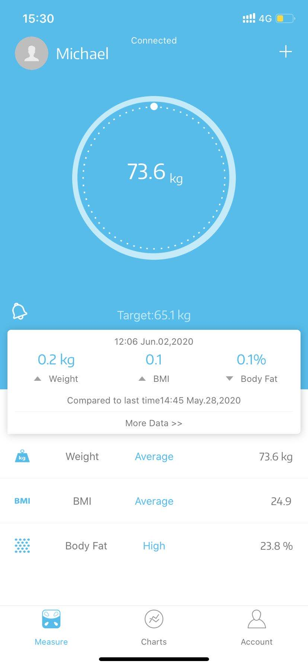
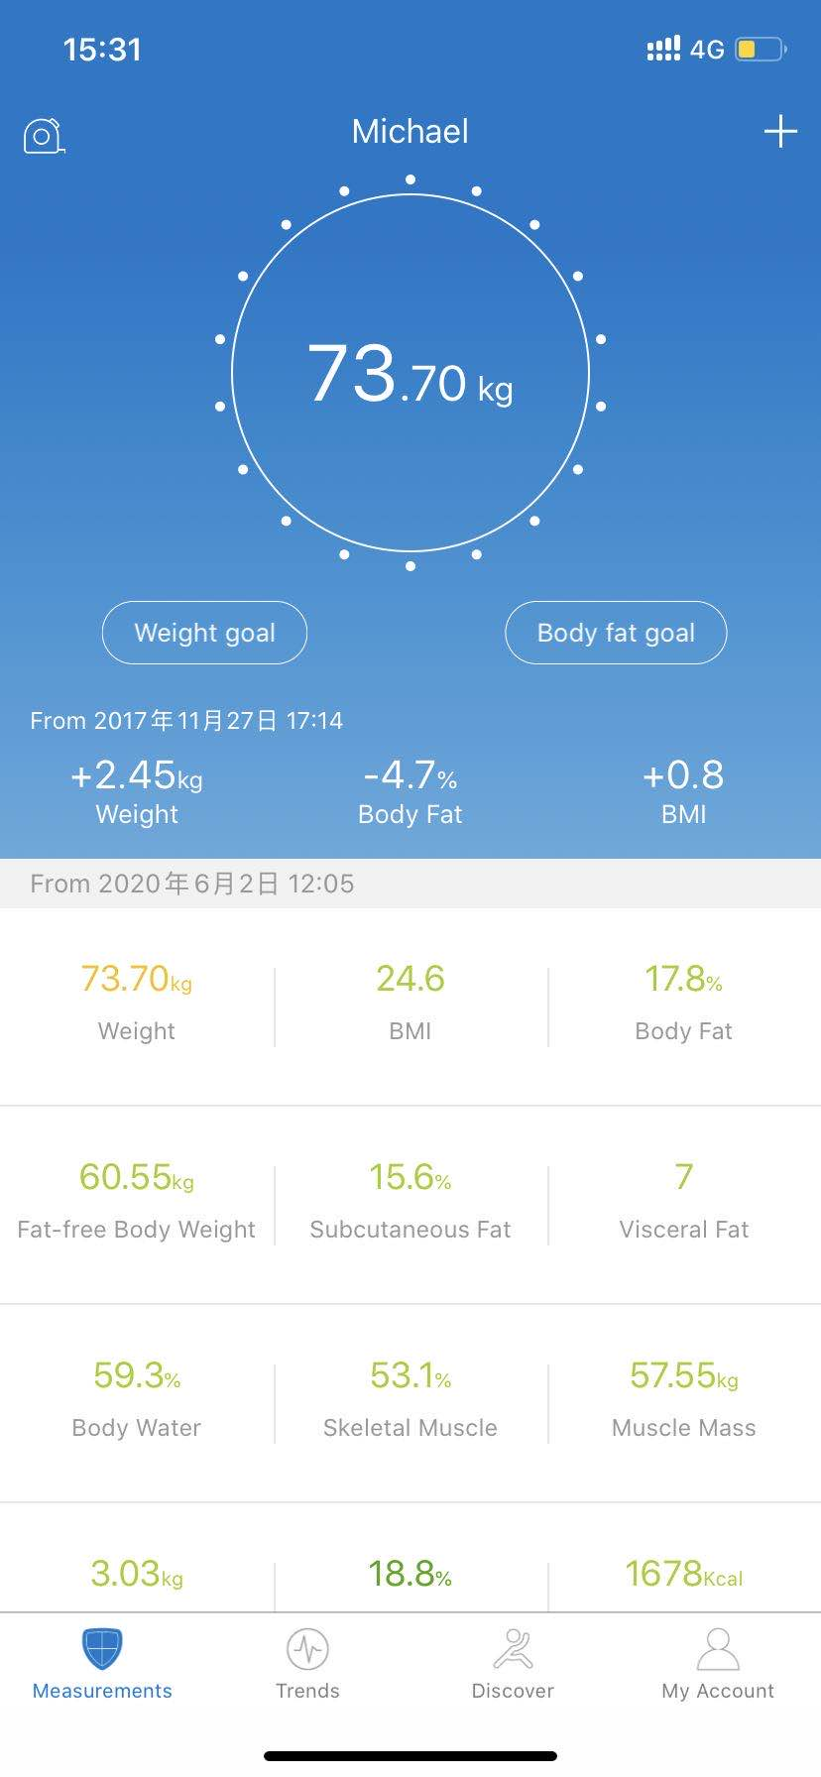
项目 | 沃莱样品 | RENPHO | 调整建议 | 沃莱回复
数据准确性 | 不同时间测量数据较大 | 数据相差不大 | 调整更准确一些 | 是指算法还是称重？
APP 数据同步 | Apple health， Fitbit，Google Fit | Apple health， Fitbit,Google Fit,Summug Health | 最好可以4个一起同步 | 三星健康需要贵司和三星成为合作伙伴允许对接才能安排
蓝牙异常检测 | 否 | 是 | 增加 | 定制APP可以增加
测量音效 | 有，但没有选项 | 有，有7种音效选择 | 增加 | 定制APP可以增加
称重提醒 | 否 | 有，可以设置3个时间段提醒测量 | 增加 | fitdays已经有称重提醒,可客人的定制APP可以增加
视频使用教程 | 否 | 有 | 增加 | 定制APP可以增加
客户服务热线 | 否 | 有 | 适当的时候可以考虑增加 | 定制APP可以增加
产品页推荐 | 否 | 有 | 建议增加 | 定制APP可以增加
BMI等指标范围是否调整过 | 未知 | 有，根据CDC指标修改过 | 增加 | 需要CDC美国的BMI标准
数据追踪 | 6个指标 | 13项全部可以追踪 | 增加 | 定制APP可以增加

沃莱APP定制内容
1.BMI测量指标是否调整，按照CDC标准https://www.cdc.gov/healthyweight/assessing/bmi/adult_bmi/index.html

2.测量主页面，把测量的全部13项指标全部加进去，每个指标的具体范围解释也需要，提示范围高低

3.数据追踪页面：把全部13项指标全部加进去，做到全部都可以追踪，数据分享改为表格形式

4.账号页面增加：蓝牙异常检测，视频使用教程，客户服务热线，称重提醒，数据同步Apple health,Fitbit,Google Fit,Summug Health这些APP的提示

5.增加页面推荐功能，详情如下

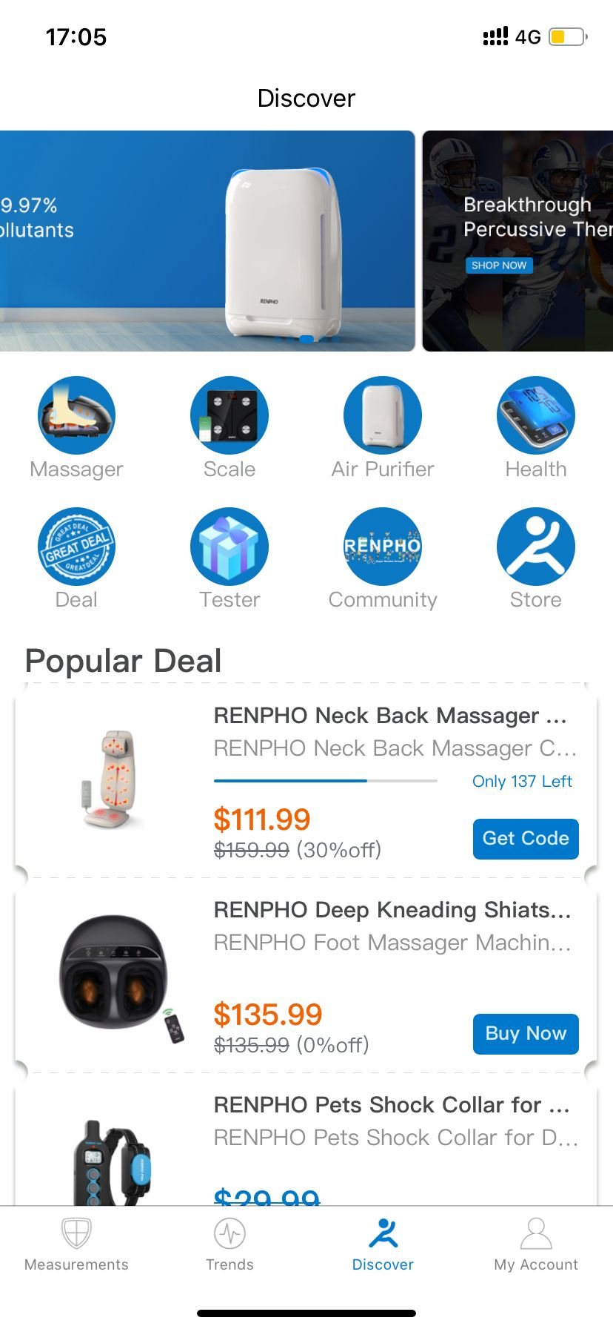

 | 瀑布流banner3-4，分别连接不同品类产品

 | 品类模块1 | 品类模块2 | 品类模块3 | 品类模块4

 | deal活动模块 | 测评模块 | 社区模块 | 旗舰店模块

 | 活动页面

 | 产品1

 | 产品2

 | 产品3

 | 产品4

 | 产品5

 | 等等

6.后台数据维护和个别设备适配的相应，工厂要做到及时配合响应
a.goolg play review维护，发布，审核
b.app store review维护，发布，审核
c.客户数据的开放
d.异常的响应

